상품제안서
바쏘 웰메이드 진공 텀블러 520ml | 상품코드: F32577

 |  |  |  |  |  |  | 02-412-0044 | www.easy1.co.kr
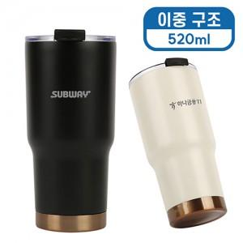

【상세/제작정보】 | <p><span style="font-size: 14pt;"><b>* 배송비 - 한박스 30개 / 4500원 별도</b></span>&nbsp;</p>

【인쇄/포장옵션】 | 실크, 레이저, 컬러필름인쇄 / 포장지포장

【공급단가】 | 수량 | 30~ | 100~ | 500~ | 1,000~ | 2,000~
*VAT별도 | 단가 | 9,400원 | 8,900원 | 8,300원 | 8,150원 | 8,100원

【상품 URL】 | https://dev.easy1.co.kr:443/src/goods_detail.php?gdno=32577

